Лист1
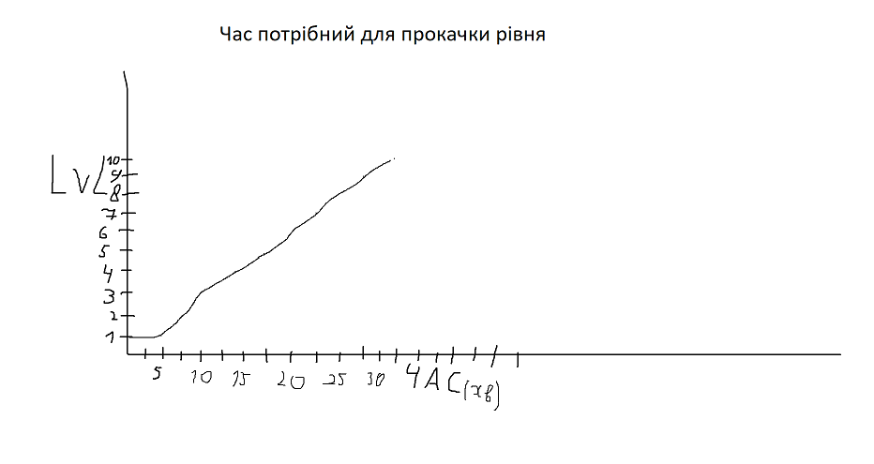
Дані гравця
 | 1 | 2 | 3 | 4 | 5 | 6 | 7 | 8 | 9 | 10
Ударів до смерті | 25 | 25 | 25 | 25 | 25 | 25 | 25 | 25 | 25 | 25
Досвід для півдищення рівня | 125 | 187.5 | 281.25 | 421.875 | 632.8125 | 949.21875 | 1423.828125 | 2135.7421875 | 3203.6132812 | 4805.4199219
Досвід за вбивство ворога | 5 | 6.5 | 8.45 | 10.985 | 14.2805 | 18.56465 | 24.134045 | 31.3742585 | 40.78653605 | 53.022496865
Базове здоров'я | 100 | 125 | 150 | 175 | 200 | 225 | 250 | 275 | 300 | 325
Базова шкода | 6.8965517241 | 8.6206896552 | 10.344827586 | 12.068965517 | 13.793103448 | 15.517241379 | 17.24137931 | 18.965517241 | 20.689655172 | 22.413793103
Шкода від зброї | 10.344827586 | 12.931034483 | 15.517241379 | 18.103448276 | 20.689655172 | 23.275862069 | 25.862068966 | 28.448275862 | 31.034482759 | 33.620689655
Шкода від предметів | 0 | 0 | 0 | 0 | 0 | 0 | 0 | 0 | 0 | 0
Загальна шкода | 17.24137931 | 21.551724138 | 25.862068966 | 30.172413793 | 34.482758621 | 38.793103448 | 43.103448276 | 47.413793103 | 51.724137931 | 56.034482759

Дані ворогів
 | 1 | 2 | 3 | 4 | 5 | 6 | 7 | 8 | 9 | 10
Ударів до смерті | 4 | 4 | 4 | 4 | 4 | 4 | 4 | 4 | 4 | 4
Шкода за удар | 4 | 5 | 6 | 7 | 8 | 9 | 10 | 11 | 12 | 13
Здоров'я | 68.965517241 | 86.206896552 | 103.44827586 | 120.68965517 | 137.93103448 | 155.17241379 | 172.4137931 | 189.65517241 | 206.89655172 | 224.13793103

